Chi tiết địa chất
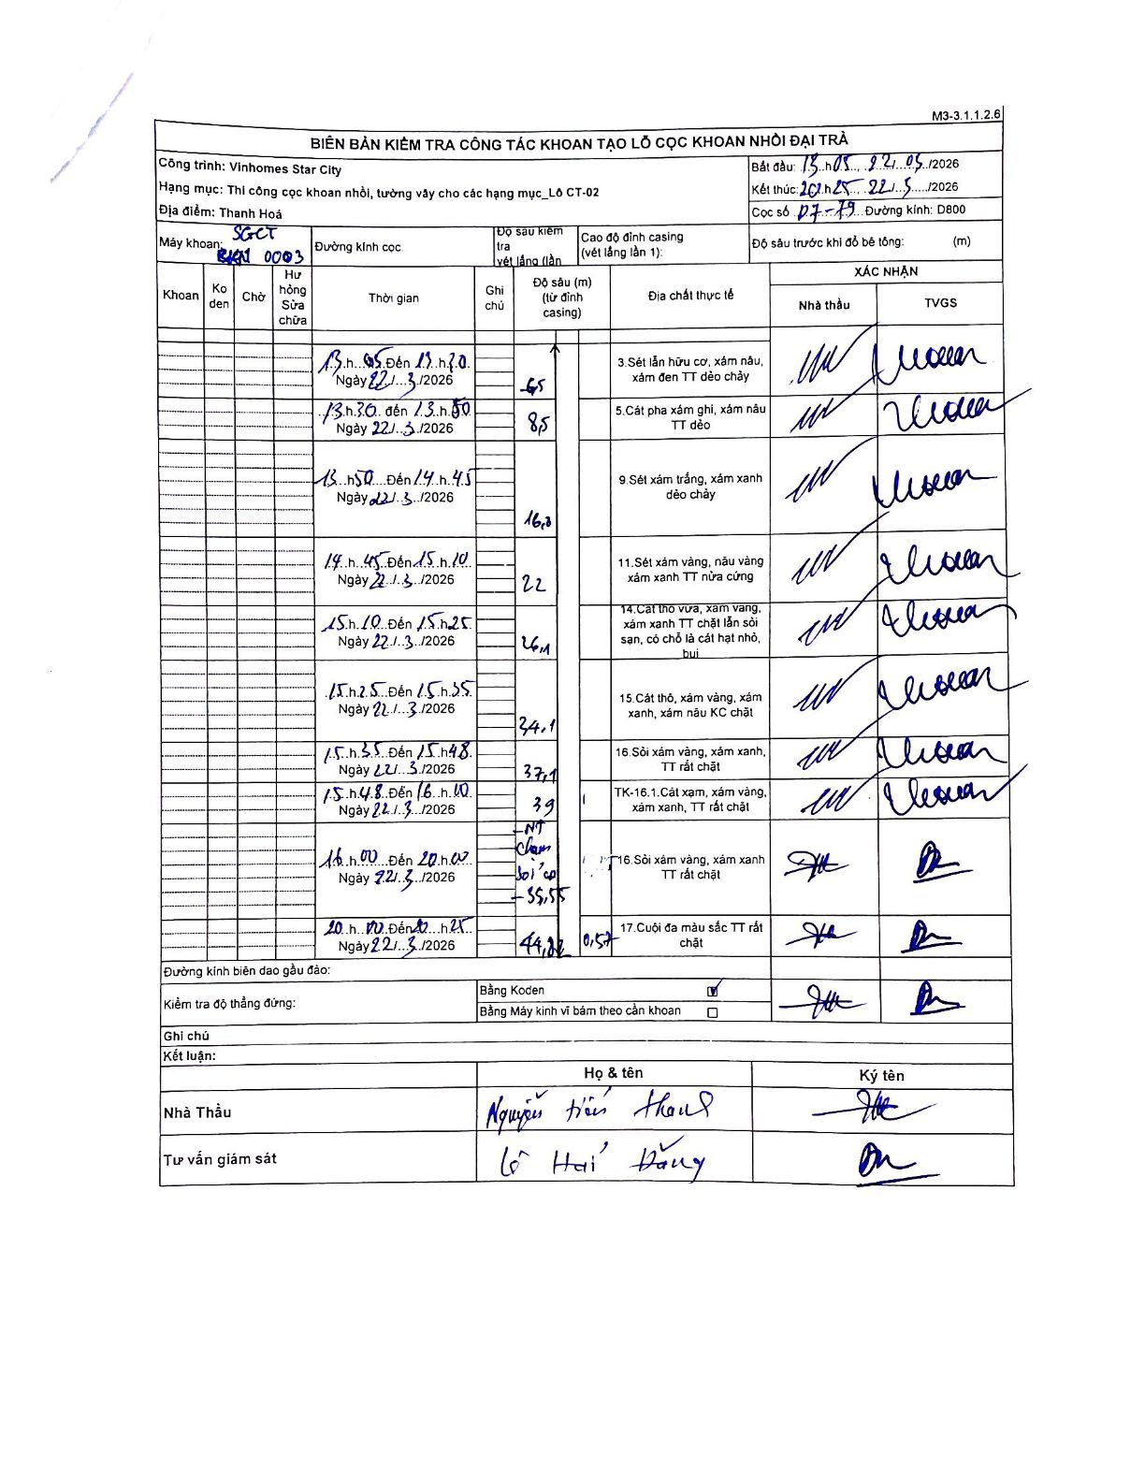
Dự án | Star City Thanh Hóa
Hạng mục | Thi công cọc khoan nhồi, tường vây cho các hạng mục_Lô CT-02
Tên bộ phận | Hạng mục_Lô CT-02
Số hiệu cọc | D7-19
Tên Máy khoan | SGCT-KCN0003
Đường kính | D800
Bắt đầu thi công | 13:05 22/05/2026
Kết thúc thi công | 20:25 22/05/2026

Địa chất TT | Đường kính | Mô tả lớp thiết kế | Từ (h) | Đến (h) | Cao độ từ | Cao độ đến | T.Gian (h) | Dài (m) | V (m/h) | Ghi chú
1 | D800 | Sét lẫn hữu cơ, xám nâu, xám đen TT dẻo chảy | 13:05 22/05/2026 | 13:30 22/05/2026 | -0.57 | -6.5 | 0.42 | 5.93 | 14.23
2 | D800 | Cát pha xám ghi, xám nâu TT dẻo | 13:30 22/05/2026 | 13:50 22/05/2026 | -6.5 | -8.5 | 0.33 | 2 | 6
3 | D800 | Sét xám trắng, xám xanh dẻo chảy | 13:50 22/05/2026 | 14:45 22/05/2026 | -8.5 | -16 | 0.92 | 7.5 | 8.18
4 | D800 | Sét xám vàng, nâu vàng xám xanh TT nửa cứng | 14:45 22/05/2026 | 15:10 22/05/2026 | -16 | -22 | 0.42 | 6 | 14.4
5 | D800 | Cát thô vừa, xám vàng, xám xanh TT chặt lẫn sỏi san, có chỗ là cát hạt nhỏ, bụi | 15:10 22/05/2026 | 15:25 22/05/2026 | -22 | -26.4 | 0.25 | 4.4 | 17.6
6 | D800 | Cát thô, xám vàng, xám xanh, xám nâu KC chặt | 15:25 22/05/2026 | 15:35 22/05/2026 | -26.4 | -34.1 | 0.17 | 7.7 | 46.2
7 | D800 | Sỏi xám vàng, xám xanh, TT rất chặt | 15:35 22/05/2026 | 15:48 22/05/2026 | -34.1 | -37.1 | 0.22 | 3 | 13.85 | Nghiệm thu Chạm sỏi tại độ sâu 35,55m
8 | D800 | TK-16.1. Cát xám, xám vàng, xám xanh, TT rất chặt | 15:48 22/05/2026 | 16:00 22/05/2026 | -37.1 | -39 | 0.2 | 1.9 | 9.5
9 | D800 | Sỏi xám vàng, xám xanh TT rất chặt | 16:00 22/05/2026 | 20:00 22/05/2026 | -39 | -44.2 | 4 | 5.2 | 1.3 | Độ sâu cumulative tính cho cả 2 lớp 16 và 17 cuối do ghi chú gộp
10 | D800 | Cuội đa màu sắc TT rất chặt | 20:00 22/05/2026 | 20:25 22/05/2026 | -44.2 | -44.2 | 0.42 | 0 | 0 | Cao độ kết thúc khoan tại 44.2m

ẢNH BIÊN BẢN GỐC

